상품제안서
큰백곰메모잇 (주문제작형) | 상품코드: S05305

 |  |  |  |  |  |  | 02-713-8555 | www.synergygift.co.kr
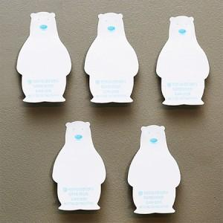

【상세/제작정보】 | 귀여운 곰모양으로 사랑을 받고있는 메모잇

【인쇄/포장옵션】 | 내지1도인쇄 / OPP(비닐)

【공급단가】 | 수량 | 1,000~ | 2,000~ | 3,000~ | 5,000~ | 10,000~
*VAT별도 | 20매 | 450원 | 390원 | 350원 | 310원 | 280원
 | 30매 | 650원 | 550원 | 500원 | 460원 | 430원
 | 50매 | 830원 | 750원 | 690원 | 610원 | 520원

【상품 URL】 | https://www.synergygift.co.kr:443/src/goods_detail.php?gdno=5600

